Cap.4-20
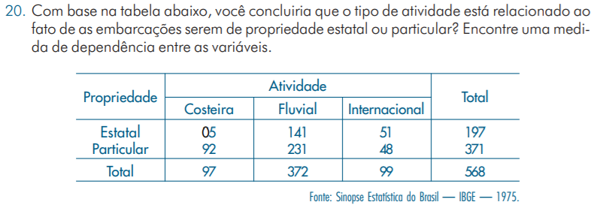

 |  |  |  |  |  |  |  |  | Sim, C = 0.29

Propriedade | Atividade |  |  | Total
 | Costeira | Fluvial | Internacional
Estatal | 5 | 141 | 51 | 197
Particular | 92 | 231 | 48 | 371
Total | 97 | 372 | 99 | 568

Dados Sep |  |  |  |  | Valor Esperado
 | 5 | 141 | 51 | 0.34683098592 |  | 33.642605634 | 129.02112676 | 34.336267606
 | 92 | 231 | 48 | 0.65316901408 |  | 63.357394366 | 242.97887324 | 64.663732394
 | 0.17077464789 | 0.65492957746 | 0.17429577465 | 568
 |  |  |  |  | Dif ao quadrado
 |  |  |  |  |  | 24.385710977 | 1.1121698259 | 8.0870751737
 |  |  |  |  |  | 12.948746799 | 0.59055917979 | 4.2942151192

 |  |  |  |  |  |  |  |  | X2 | 51.418477074
 |  |  |  |  |  |  |  |  | C | 0.28811609949 | >0.1
 |  |  |  |  |  |  |  |  | T | 0.42550085266

 |  |  |  |  |  |  |  |  | Cramer V | 1.5255626371

 |  |  |  |  | k = nº de linhas |  | r = nº de colunas

Cap.4-19
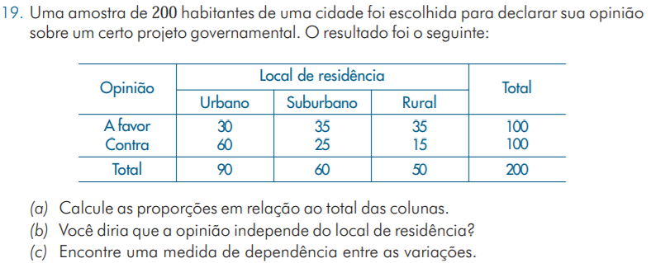

 |  |  |  |  |  |  |  |  |  | C = 0.3

( c ) | Propriedade | Local de Residência |  |  | Total
 |  | Urbano | Suburbano | Rural
 | A favor | 30 | 35 | 35 | 100
 | Contra | 60 | 25 | 15 | 100
 | Total | 90 | 60 | 50 | 200

 | Dados Sep |  |  |  |  | Valor Esperado
 |  | 30 | 35 | 35 | 0.5 |  | 45 | 30 | 25
 |  | 60 | 25 | 15 | 0.5 |  | 45 | 30 | 25
 |  | 0.45 | 0.3 | 0.25 | 200
 |  |  |  |  |  | Dif ao quadrado
 |  |  |  |  |  |  | 5 | 0.83333333333 | 4
 |  |  |  |  |  |  | 5 | 0.83333333333 | 4

 |  |  |  |  |  |  |  |  |  | X2 | 19.666666667
 |  |  |  |  |  |  |  |  |  | C | 0.29921495666 | >0.1

